상품제안서
네이쳐 프리미엄 블랙 적외선 골프 거리 높이 측정기 | 상품코드: F26133

 |  |  |  |  |  |  | 02-412-0044 | www.easy1.co.kr
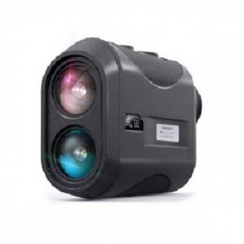

【상세/제작정보】

【인쇄/포장옵션】 | / 포장지포장

【공급단가】 | 수량 | 5~ | 10~ | 30~ | 50~ | 100~
*VAT별도 | 단가 | 166,370원 | 163,710원 | 159,720원 | 155,720원 | 153,060원

【상품 URL】 | https://dev.easy1.co.kr:443/src/goods_detail.php?gdno=26133

